关系图
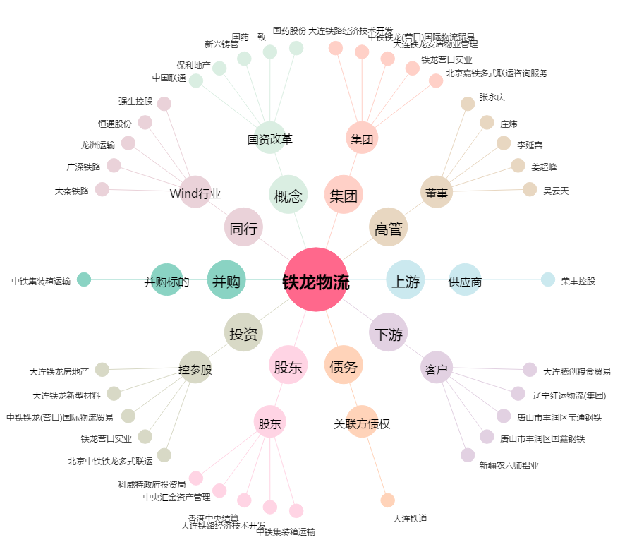
铁龙物流[600125.SH] - 关系概览图

